计算方式
排放源类型 | 具体项目 | 单位 | 计算说明 | 计算公式
固定源 | 天然气炉灶 | Nm³（标准立方米） | 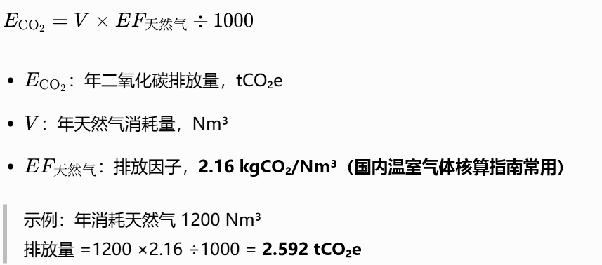 | 排放量 = 年天然气消耗量 (Nm³) ×排放因子（2.16 kgCO₂/Nm³）÷1000
 | 液化石油气炉灶 | L（升） | 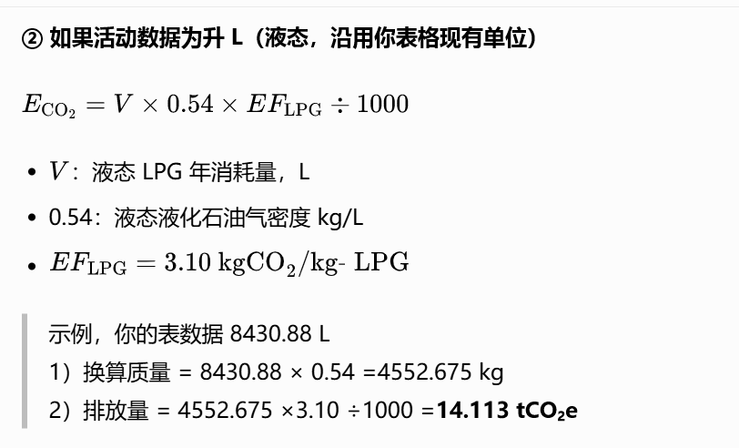 | 排放量 = 液化石油气消耗量 (L) ×液态液化石油气密度0.54 (kg/L) ×3.10 (kgCO₂/kg‑LPG)÷1000
移动源 | 货车（柴油） | L（升） | 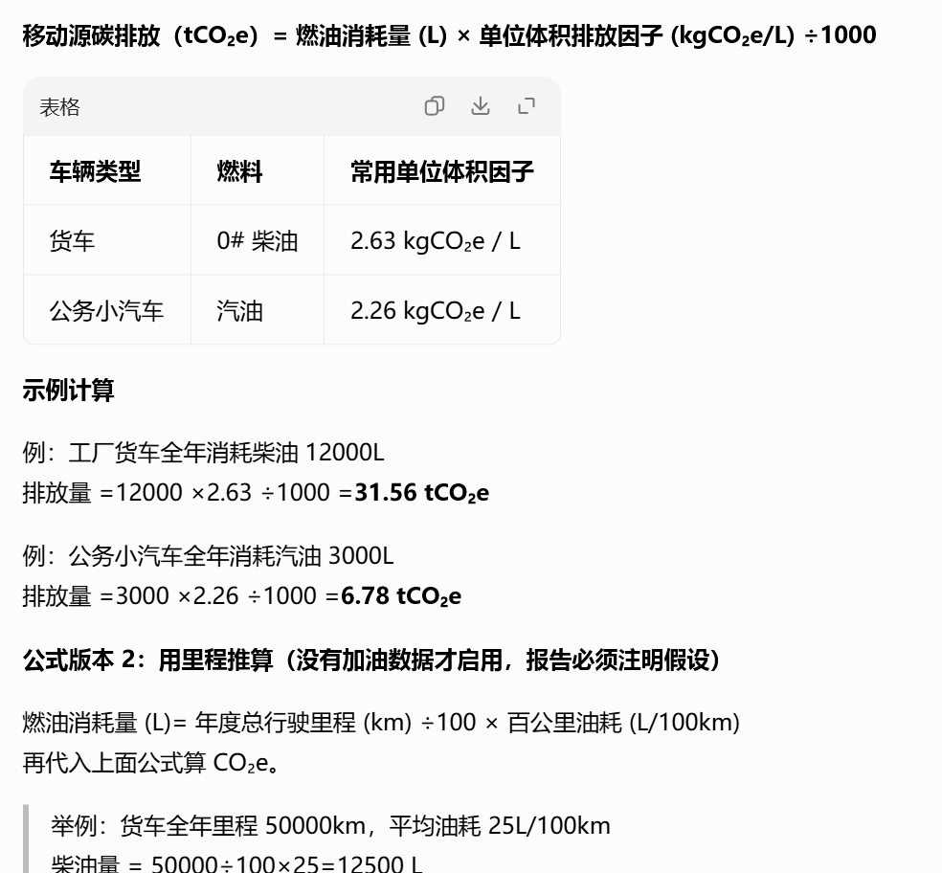 | 排放量 = 燃油消耗量 (L) × 排放因子 (2.63 kgCO₂e / L) ÷1000
 | 小汽车（汽油） | L（升） |  | 排放量 = 燃油消耗量 (L) × 排放因子 (2.26 kgCO₂e/L) ÷1000
逸散源 | 灭火器（二氧化碳） | kg（千克） | 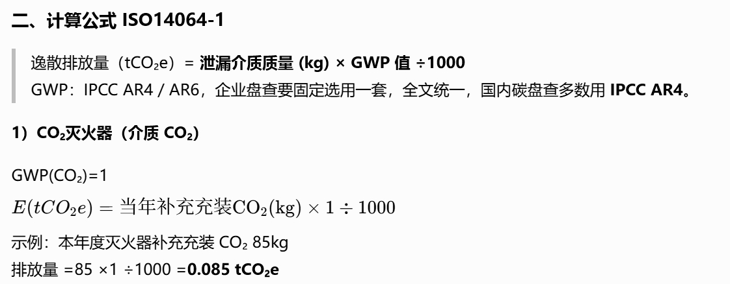 | 排放量=当年补充安装CO₂（kg）×1（GWP(CO₂)） ÷1000
 | 制冷剂（办公空调） | kg（千克） | 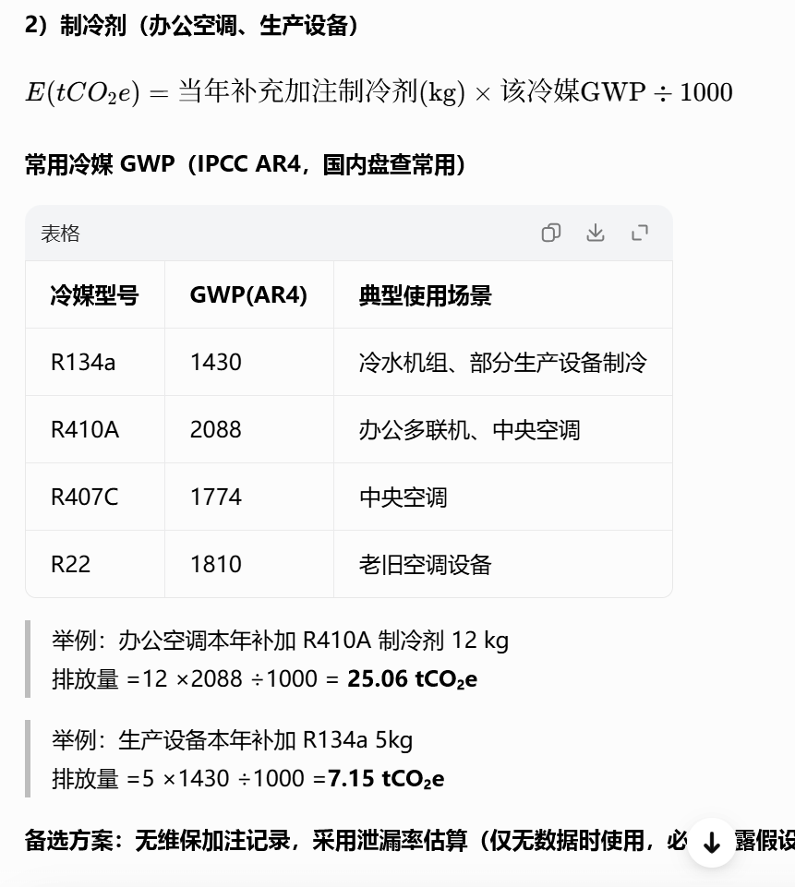 | 排放量=当年补充加注制冷剂(kg)×该冷媒GWP÷1000
 | 制冷剂（生产设备） | kg（千克）
 | 厂区化粪池 | 人 |  | 排放量 = 当量人口 × 排放因子（175 kgCO₂e/EP・a） ÷1000
外购电力 | 全场用电量 | 千瓦时 | 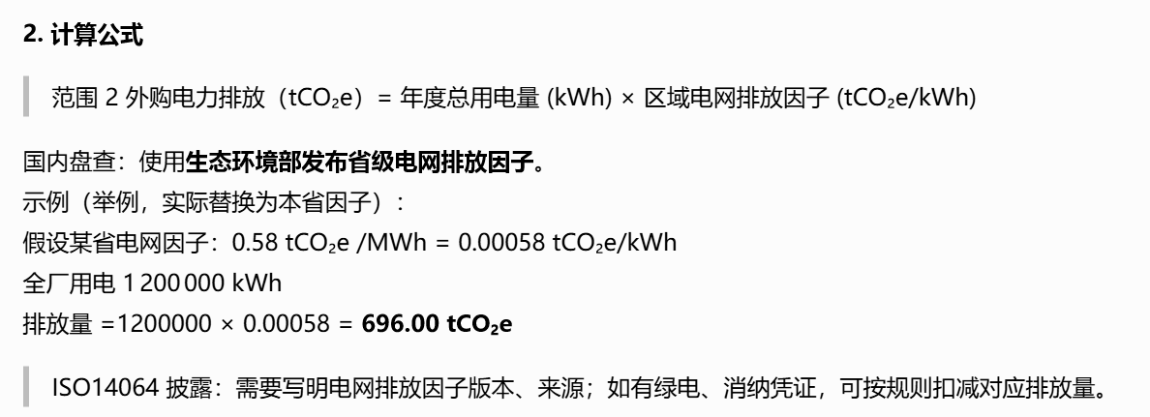 | 排放量= 年度总用电量 (kWh) × 0.000583浙江省级电网排放因子 (tCO₂e/kWh)
交通运输 | 成品运输 | 吨/公里 | 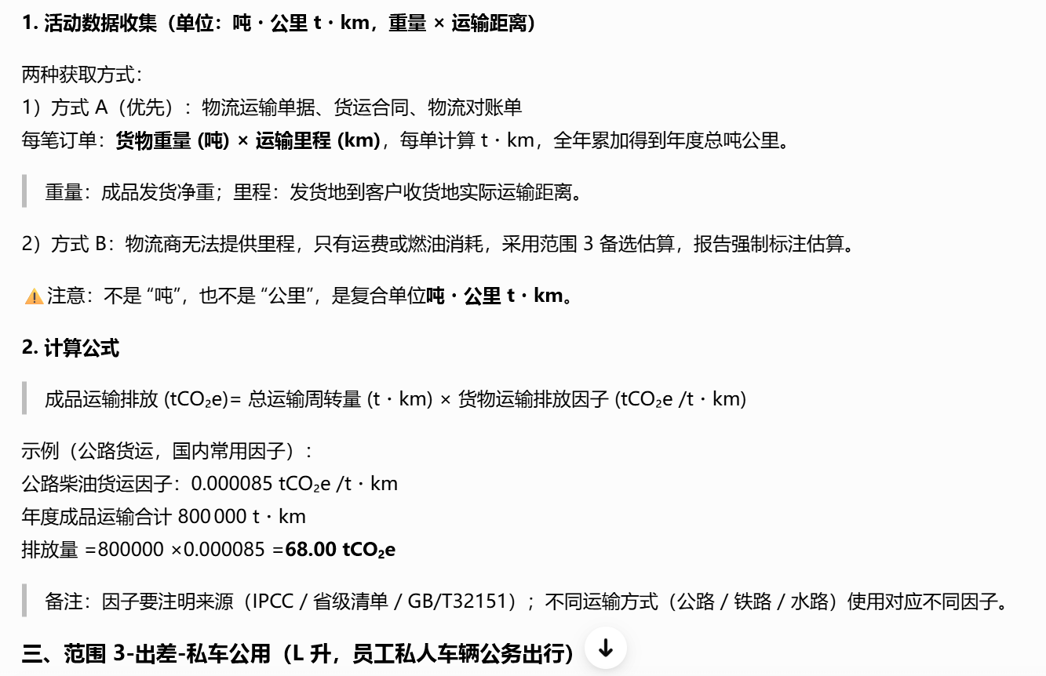 | 排放量= 总运输周转量 (t・km) × 货物运输排放因子 (tCO₂e /t・km) 公路货运因子：0.000085 tCO₂e / t·km
出差 | 私车公用 | L（升） |  | 排放量= 私车公务燃油消耗量 (L) × 汽油排放因子 (kgCO₂e/L) ÷1000 汽油因子： 2.26 kgCO₂e/L

